Ideus
Novinky 1Q2024 |  |  |  |  |  |  |  |  | Nastavení slevy
Zdjęcie | Kod Ideus | Marka | EAN | Nazwa | Link do strony | Opis produktu | Doproručená prodejní cena | Cena po slevě
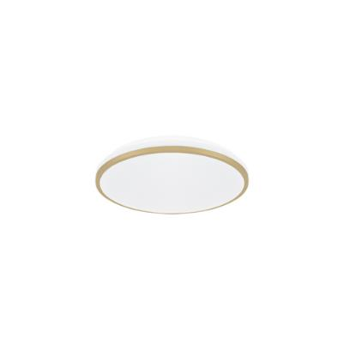 | 04346 | STRÜHM | 5901477343469 | LINUS LED C 12W NW | www | Plafoniera SMD LED Marka produktu: STRÜHM Zasilanie: 230V 50Hz Kolor: złoty Moc: 12 W Dedykowane źródło światła: SMD LED, w komplecie Barwa światła: neutralna biała Użyteczny strumień świetlny Φuse: 1270 lm Kąt rozsyłu światłości: 140° Okres trwałości L70B50: 35000 h Klasa efektywności energetycznej EEI: F IP: 20 Materiał: blacha stalowa, tworzywo sztuczne Wymiary (mm): wys. 65, szer. 280, głęb. 280 Uwagi: zasilacz w komplecie | 514.44 Kč | 514.44 Kč
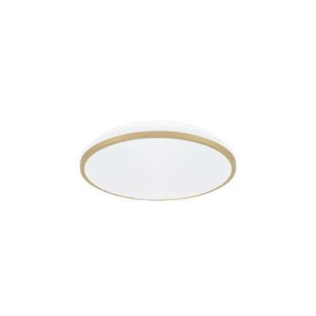 | 04347 | STRÜHM | 5901477343476 | LINUS LED C 18W NW | www | Plafoniera SMD LED Marka produktu: STRÜHM Zasilanie: 230V 50Hz Kolor: złoty Moc: 18 W Dedykowane źródło światła: SMD LED, w komplecie Barwa światła: neutralna biała Użyteczny strumień świetlny Φuse: 1900 lm Kąt rozsyłu światłości: 140° Okres trwałości L70B50: 35000 h Klasa efektywności energetycznej EEI: F IP: 20 Materiał: blacha stalowa, tworzywo sztuczne Wymiary (mm): wys. 65, szer. 330, głęb. 330 Uwagi: zasilacz w komplecie | 746.10 Kč | 746.10 Kč
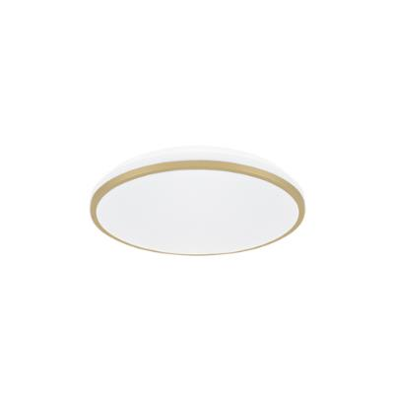 | 04348 | STRÜHM | 5901477343483 | LINUS LED C 24W NW | www | Plafoniera SMD LED Marka produktu: STRÜHM Zasilanie: 230V 50Hz Kolor: złoty Moc: 24 W Dedykowane źródło światła: SMD LED, w komplecie Barwa światła: neutralna biała Użyteczny strumień świetlny Φuse: 2460 lm Kąt rozsyłu światłości: 140° Okres trwałości L70B50: 35000 h Klasa efektywności energetycznej EEI: F IP: 20 Materiał: blacha stalowa, tworzywo sztuczne Wymiary (mm): wys. 75, szer. 380, głęb. 380 Uwagi: zasilacz w komplecie | 933.24 Kč | 933.24 Kč
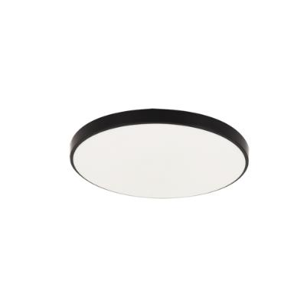 | 04331 | STRÜHM | 5901477343315 | DOWBOR LED C 12W BLACK NW | www | Plafoniera SMD LED Marka produktu: STRÜHM Zasilanie: 230V 50Hz Kolor: czarny Moc: 12 W Dedykowane źródło światła: SMD LED, w komplecie Barwa światła: neutralna biała Użyteczny strumień świetlny Φuse: 1420 lm Kąt rozsyłu światłości: 160° Okres trwałości L70B50: 25000 h Klasa efektywności energetycznej EEI: E IP: 44 Materiał: polipropylen Wymiary (mm): wys. 50, szer. 230, głęb. 230 Uwagi: zasilacz w komplecie | 321.71 Kč | 321.71 Kč
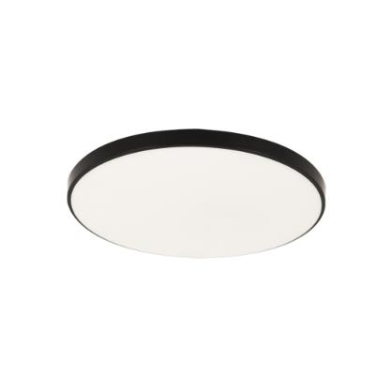 | 04332 | STRÜHM | 5901477343322 | DOWBOR LED C 18W BLACK NW | www | Plafoniera SMD LED Marka produktu: STRÜHM Zasilanie: 230V 50Hz Kolor: czarny Moc: 18 W Dedykowane źródło światła: SMD LED, w komplecie Barwa światła: neutralna biała Użyteczny strumień świetlny Φuse: 2110 lm Kąt rozsyłu światłości: 160° Okres trwałości L70B50: 25000 h Klasa efektywności energetycznej EEI: E IP: 44 Materiał: polipropylen Wymiary (mm): wys. 50, szer. 270, głęb. 270 Uwagi: zasilacz w komplecie | 450.39 Kč | 450.39 Kč
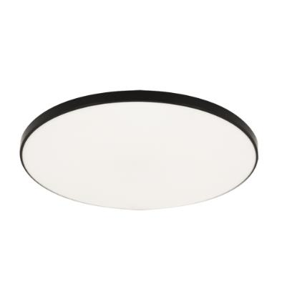 | 04337 | STRÜHM | 5901477343377 | DOWBOR LED C 24W BLACK NW | www | Plafoniera SMD LED Marka produktu: STRÜHM Zasilanie: 230V 50Hz Kolor: czarny Moc: 24 W Dedykowane źródło światła: SMD LED, w komplecie Barwa światła: neutralna biała Użyteczny strumień świetlny Φuse: 2960 lm Kąt rozsyłu światłości: 160° Okres trwałości L70B50: 25000 h Klasa efektywności energetycznej EEI: E IP: 44 Materiał: polipropylen Wymiary (mm): wys. 55, szer. 370, głęb. 370 Uwagi: zasilacz w komplecie | 579.07 Kč | 579.07 Kč
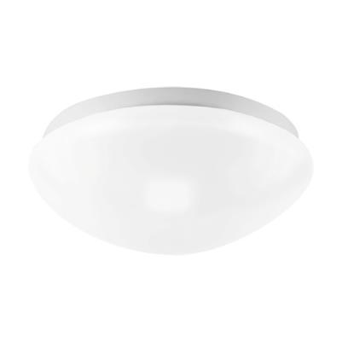 | 04333 | STRÜHM | 5901477343339 | TELMA C E27 MVS | www | Plafoniera z czujnikiem ruchu Marka produktu: STRÜHM Zasilanie: 220-240V 50/60Hz Kolor: biały Moc: max 25 W Rodzaj trzonka: E27 Dedykowane źródło światła: świetlówka/LED IP: 20 Materiał: tworzywo sztuczne Wymiary (mm): wys. 110, szer. 275, głęb. 275 Uwagi: kąt działania czujnika 180°/360°; zasięg wykrywania ruchu max 8m; regulacja czasu świecenia od 10s do 12min; możliwość ustawienia poziomu natężenia oświetlenia otoczenia (3-2000lx); częstotliwość pracy 5,8GHz; moc nadajnika 1,2mW MAX | 1,091.16 Kč | 1,091.16 Kč
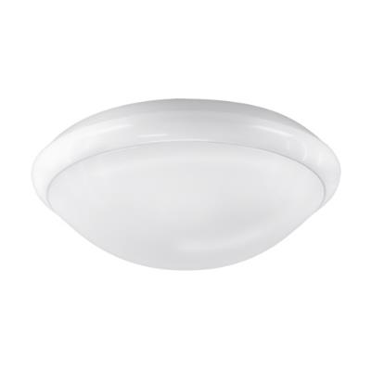 | 04334 | STRÜHM | 5901477343346 | TERY C E27 MVS | www | Plafoniera z czujnikiem ruchu Marka produktu: STRÜHM Zasilanie: 220-240V 50/60Hz Kolor: biały Moc: max 60 W Rodzaj trzonka: E27 Dedykowane źródło światła: świetlówka/LED IP: 44 Materiał: poliwęglan PC Wymiary (mm): wys. 110, szer. 300, głęb. 300 Uwagi: kąt działania czujnika 180°/360°; zasięg wykrywania ruchu max 8m; regulacja czasu świecenia od 10s do 12min; możliwość ustawienia poziomu natężenia oświetlenia otoczenia (3-2000lx); częstotliwość pracy 5,8GHz; moc nadajnika 1,2mW MAX | 1,158.15 Kč | 1,158.15 Kč
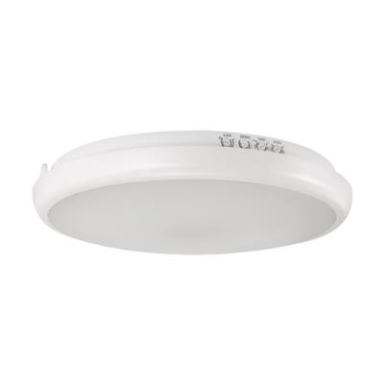 | 04335 | STRÜHM | 5901477343353 | EDYTOR LED C MVS 15W NW | www | Plafoniera hermetyczna z czujnikiem ruchu Marka produktu: STRÜHM Zasilanie: 230V 50Hz Kolor: biały Moc: 15 W Dedykowane źródło światła: SMD LED, w komplecie Barwa światła: neutralna biała Użyteczny strumień świetlny Φuse: 2030 lm Kąt rozsyłu światłości: 160° Okres trwałości L70B50: 35000 h Klasa efektywności energetycznej EEI: D IP: 65 Materiał: poliwęglan PC Wymiary (mm): wys. 50, szer. 265, głęb. 265 Uwagi: kąt działania czujnika 180°/360°; zasięg wykrywania ruchu max 8m; regulacja czasu świecenia od 10s do 12min; funkcja DIM z czasem działania od 0s do ∞; poziom natężenia oświetlenia otoczenia (3-2000lx); częstotliwość pracy 5,8GHz; moc nadajnika 1,2mW MAX | 1,287.12 Kč | 1,287.12 Kč
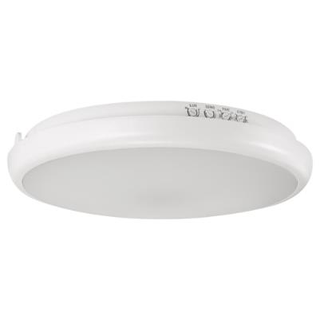 | 04336 | STRÜHM | 5901477343360 | EDYTOR LED C MVS 21W NW | www | Plafoniera hermetyczna z czujnikiem ruchu Marka produktu: STRÜHM Zasilanie: 230V 50Hz Kolor: biały Moc: 21 W Dedykowane źródło światła: SMD LED, w komplecie Barwa światła: neutralna biała Użyteczny strumień świetlny Φuse: 3040 lm Kąt rozsyłu światłości: 160° Okres trwałości L70B50: 35000 h Klasa efektywności energetycznej EEI: D IP: 65 Materiał: poliwęglan PC Wymiary (mm): wys. 50, szer. 300, głęb. 300 Uwagi: kąt działania czujnika 180°/360°; zasięg wykrywania ruchu max 8m; regulacja czasu świecenia od 10s do 12min; funkcja DIM z czasem działania od 0s do ∞; poziom natężenia oświetlenia otoczenia (3-2000lx); częstotliwość pracy 5,8GHz; moc nadajnika 1,2mW MAX | 1,479.12 Kč | 1,479.12 Kč
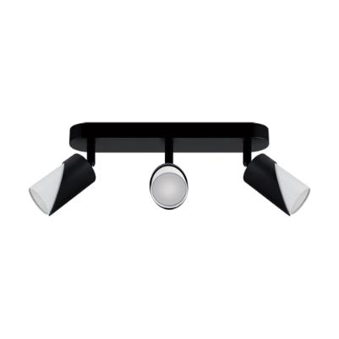 | 04214 | STRÜHM | 5901477342141 | ZEBRA SPT GU10 3L BLACK/WHITE | www | Oprawa ścienno-sufitowa Marka produktu: STRÜHM Zasilanie: 220-240V 50/60Hz Kolor: czarny/biały Moc: 3 x max 35 W Rodzaj trzonka: GU10 Dedykowane źródło światła: LED Możliwość regulacji kierunku świecenia: tak IP: 20 Materiał: odlew stopu aluminium, blacha stalowa Wymiary (mm): wys. 165, szer. 380, głęb. 60 | 986.13 Kč | 986.13 Kč
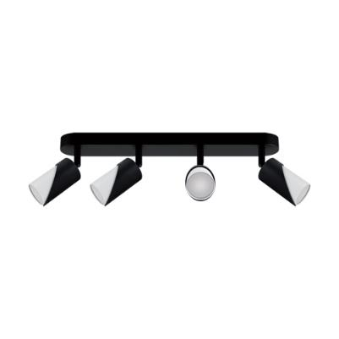 | 04215 | STRÜHM | 5901477342158 | ZEBRA SPT GU10 4L BLACK/WHITE | www | Oprawa ścienno-sufitowa Marka produktu: STRÜHM Zasilanie: 220-240V 50/60Hz Kolor: czarny/biały Moc: 4 x max 35 W Rodzaj trzonka: GU10 Dedykowane źródło światła: LED Możliwość regulacji kierunku świecenia: tak IP: 20 Materiał: odlew stopu aluminium, blacha stalowa Wymiary (mm): wys. 165, szer. 590, głęb. 60 | 1,232.77 Kč | 1,232.77 Kč
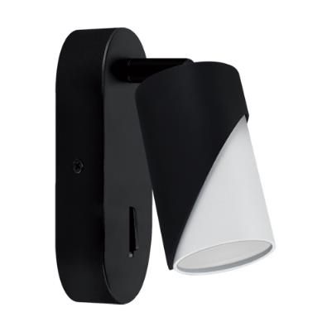 | 04216 | STRÜHM | 5901477342165 | ZEBRA WLL GU10 BLACK/WHITE | www | Oprawa dekoracyjna Marka produktu: STRÜHM Zasilanie: 220-240V 50/60Hz Kolor: czarny/biały Moc: max 35 W Rodzaj trzonka: GU10 Dedykowane źródło światła: LED Włącznik: tak Możliwość regulacji kierunku świecenia: tak IP: 20 Materiał: odlew stopu aluminium, blacha stalowa Wymiary (mm): wys. 150, szer. 60, głęb. 100 | 486.38 Kč | 486.38 Kč
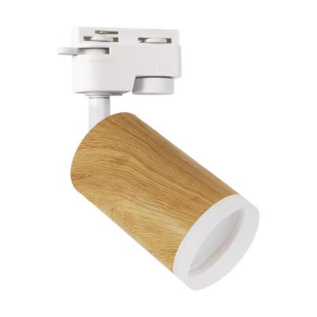 | 04327 | STRÜHM | 5901477343278 | ZADRA TRA GU10 PINE | www | Oprawa do zamontowania na szynoprzewodzie Marka produktu: STRÜHM Zasilanie: 220-240V 50/60Hz Kolor: sosna Moc: max 35 W Rodzaj trzonka: GU10 Dedykowane źródło światła: LED Możliwość regulacji kierunku świecenia: tak IP: 20 Materiał: odlew stopu aluminium, szkło akrylowe Wymiary (mm): wys. 185, szer. 75, głęb. 55 | 321.41 Kč | 321.41 Kč
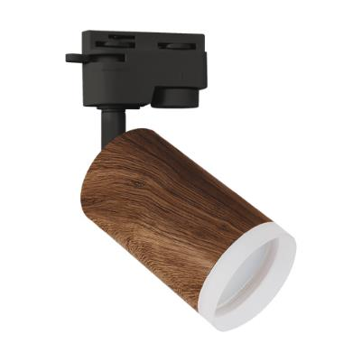 | 04328 | STRÜHM | 5901477343285 | ZADRA TRA GU10 WENGE | www | Oprawa do zamontowania na szynoprzewodzie Marka produktu: STRÜHM Zasilanie: 220-240V 50/60Hz Kolor: wenge Moc: max 35 W Rodzaj trzonka: GU10 Dedykowane źródło światła: LED Możliwość regulacji kierunku świecenia: tak IP: 20 Materiał: odlew stopu aluminium, szkło akrylowe Wymiary (mm): wys. 185, szer. 75, głęb. 55 | 321.41 Kč | 321.41 Kč
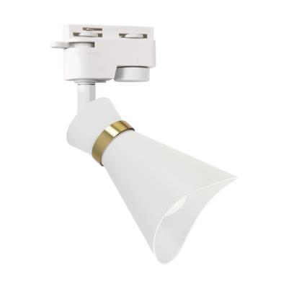 | 04165 | STRÜHM | 5901477341656 | LORETA TRA E14 WHITE/GOLDEN | www | Oprawa do zamontowania na szynoprzewodzie Marka produktu: STRÜHM Zasilanie: 220-240V 50/60Hz Kolor: biały/złoty Moc: max 35 W Rodzaj trzonka: E14 Dedykowane źródło światła: LED Możliwość regulacji kierunku świecenia: tak IP: 20 Materiał: aluminium, tworzywo sztuczne Wymiary (mm): wys. 195, szer. 86, głęb. 78 | 321.41 Kč | 321.41 Kč
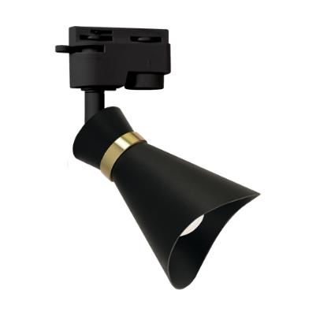 | 04166 | STRÜHM | 5901477341663 | LORETA TRA E14 BLACK/GOLDEN | www | Oprawa do zamontowania na szynoprzewodzie Marka produktu: STRÜHM Zasilanie: 220-240V 50/60Hz Kolor: czarny/złoty Moc: max 35 W Rodzaj trzonka: E14 Dedykowane źródło światła: LED Możliwość regulacji kierunku świecenia: tak IP: 20 Materiał: aluminium, tworzywo sztuczne Wymiary (mm): wys. 195, szer. 86, głęb. 78 | 321.41 Kč | 321.41 Kč
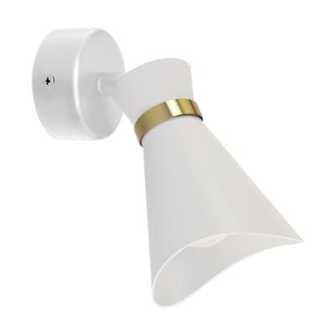 | 04218 | STRÜHM | 5901477342189 | LORETA SPT E14 WHITE/GOLDEN | www | Oprawa ścienno-sufitowa Marka produktu: STRÜHM Zasilanie: 220-240V 50/60Hz Kolor: biały/złoty Moc: max 35 W Rodzaj trzonka: E14 Dedykowane źródło światła: LED Możliwość regulacji kierunku świecenia: tak IP: 20 Materiał: aluminium, tworzywo sztuczne Wymiary (mm): wys. 195, szer. 86, głęb. 78 | 308.49 Kč | 308.49 Kč
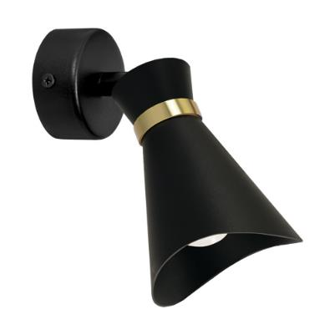 | 04219 | STRÜHM | 5901477342196 | LORETA SPT E14 BLACK/GOLDEN | www | Oprawa ścienno-sufitowa Marka produktu: STRÜHM Zasilanie: 220-240V 50/60Hz Kolor: czarny/złoty Moc: max 35 W Rodzaj trzonka: E14 Dedykowane źródło światła: LED Możliwość regulacji kierunku świecenia: tak IP: 20 Materiał: aluminium, tworzywo sztuczne Wymiary (mm): wys. 195, szer. 86, głęb. 78 | 308.49 Kč | 308.49 Kč
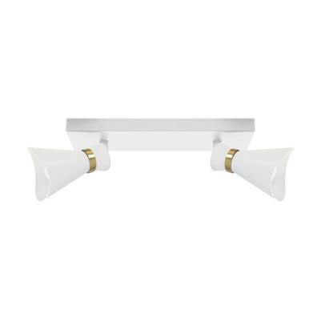 | 04220 | STRÜHM | 5901477342202 | LORETA SPT E14 2L WHITE/GOLDEN | www | Oprawa ścienno-sufitowa Marka produktu: STRÜHM Zasilanie: 220-240V 50/60Hz Kolor: biały/złoty Moc: 2 x max 35 W Rodzaj trzonka: E14 Dedykowane źródło światła: LED Możliwość regulacji kierunku świecenia: tak IP: 20 Materiał: aluminium, tworzywo sztuczne Wymiary (mm): wys. 195, szer. 260, głęb. 78 | 611.10 Kč | 611.10 Kč
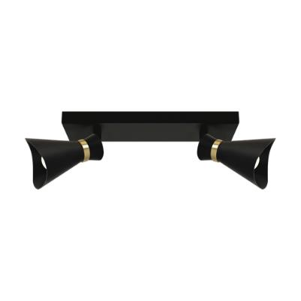 | 04221 | STRÜHM | 5901477342219 | LORETA SPT E14 2L BLACK/GOLDEN | www | Oprawa ścienno-sufitowa Marka produktu: STRÜHM Zasilanie: 220-240V 50/60Hz Kolor: czarny/złoty Moc: 2 x max 35 W Rodzaj trzonka: E14 Dedykowane źródło światła: LED Możliwość regulacji kierunku świecenia: tak IP: 20 Materiał: aluminium, tworzywo sztuczne Wymiary (mm): wys. 195, szer. 260, głęb. 78 | 611.10 Kč | 611.10 Kč
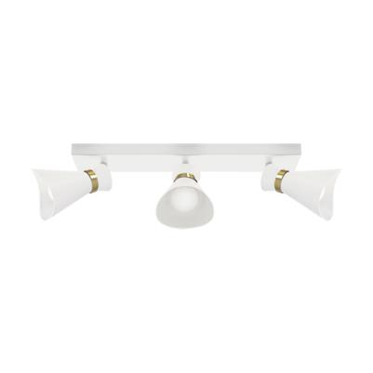 | 04222 | STRÜHM | 5901477342226 | LORETA SPT E14 3L WHITE/GOLDEN | www | Oprawa ścienno-sufitowa Marka produktu: STRÜHM Zasilanie: 220-240V 50/60Hz Kolor: biały/złoty Moc: 3 x max 35 W Rodzaj trzonka: E14 Dedykowane źródło światła: LED Możliwość regulacji kierunku świecenia: tak IP: 20 Materiał: aluminium, tworzywo sztuczne Wymiary (mm): wys. 195, szer. 380, głęb. 78 | 884.62 Kč | 884.62 Kč
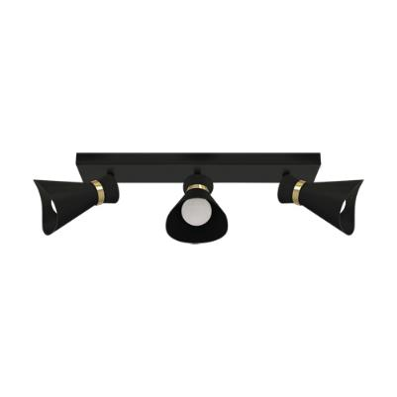 | 04223 | STRÜHM | 5901477342233 | LORETA SPT E14 3L BLACK/GOLDEN | www | Oprawa ścienno-sufitowa Marka produktu: STRÜHM Zasilanie: 220-240V 50/60Hz Kolor: czarny/złoty Moc: 3 x max 35 W Rodzaj trzonka: E14 Dedykowane źródło światła: LED Możliwość regulacji kierunku świecenia: tak IP: 20 Materiał: aluminium, tworzywo sztuczne Wymiary (mm): wys. 195, szer. 380, głęb. 78 | 884.62 Kč | 884.62 Kč
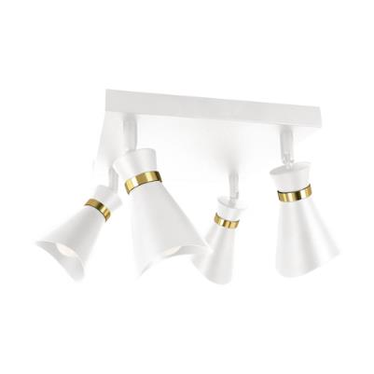 | 04321 | STRÜHM | 5901477343216 | LORETA SPT E14 4D WHITE/GOLDEN | www | Oprawa ścienno-sufitowa Marka produktu: STRÜHM Zasilanie: 220-240V 50/60Hz Kolor: biały/złoty Moc: 4 x max 35 W Rodzaj trzonka: E14 Dedykowane źródło światła: LED Możliwość regulacji kierunku świecenia: tak IP: 20 Materiał: aluminium, tworzywo sztuczne Wymiary (mm): wys. 195, szer. 250, głęb. 250 | 1,158.15 Kč | 1,158.15 Kč
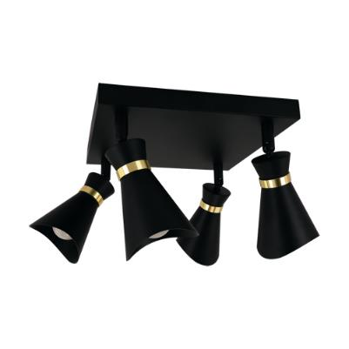 | 04322 | STRÜHM | 5901477343223 | LORETA SPT E14 4D BLACK/GOLDEN | www | Oprawa ścienno-sufitowa Marka produktu: STRÜHM Zasilanie: 220-240V 50/60Hz Kolor: czarny/złoty Moc: 4 x max 35 W Rodzaj trzonka: E14 Dedykowane źródło światła: LED Możliwość regulacji kierunku świecenia: tak IP: 20 Materiał: aluminium, tworzywo sztuczne Wymiary (mm): wys. 195, szer. 250, głęb. 250 | 1,158.15 Kč | 1,158.15 Kč
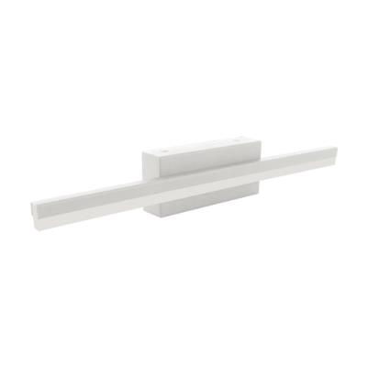 | 04344 | STRÜHM | 5901477343445 | ASPEN LED 9W WHITE NW | www | Oprawa dekoracyjna SMD LED Marka produktu: STRÜHM Zasilanie: 230V 50Hz Kolor: biały Moc: 9 W Dedykowane źródło światła: SMD LED, w komplecie Barwa światła: neutralna biała Użyteczny strumień świetlny Φuse: 1220 lm Kąt rozsyłu światłości: 120° Okres trwałości L70B50: 30000 h Klasa efektywności energetycznej EEI: D IP: 44 Materiał: stal nierdzewna, szkło akrylowe Wymiary (mm): wys. 60, szer. 400, głęb. 44 Uwagi: przeznaczone do zamontowania w miejscach o zwiększonej wilgotności, np. w łazienkach; zasilacz w komplecie | 900.63 Kč | 900.63 Kč
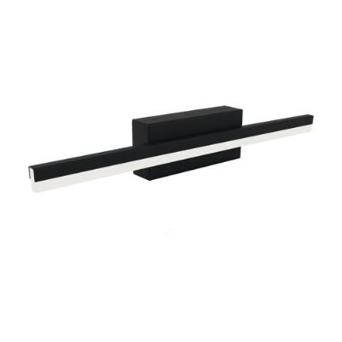 | 04323 | STRÜHM | 5901477343230 | ASPEN LED 9W BLACK NW | www | Oprawa dekoracyjna SMD LED Marka produktu: STRÜHM Zasilanie: 230V 50Hz Kolor: czarny Moc: 9 W Dedykowane źródło światła: SMD LED, w komplecie Barwa światła: neutralna biała Użyteczny strumień świetlny Φuse: 1220 lm Kąt rozsyłu światłości: 120° Okres trwałości L70B50: 30000 h Klasa efektywności energetycznej EEI: D IP: 44 Materiał: stal nierdzewna, szkło akrylowe Wymiary (mm): wys. 60, szer. 400, głęb. 44 Uwagi: przeznaczone do zamontowania w miejscach o zwiększonej wilgotności, np. w łazienkach; zasilacz w komplecie | 900.63 Kč | 900.63 Kč
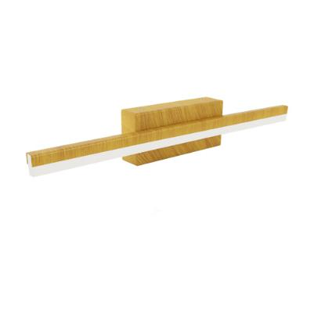 | 04324 | STRÜHM | 5901477343247 | ASPEN LED 9W PINE NW | www | Oprawa dekoracyjna SMD LED Marka produktu: STRÜHM Zasilanie: 230V 50Hz Kolor: sosna Moc: 9 W Dedykowane źródło światła: SMD LED, w komplecie Barwa światła: neutralna biała Użyteczny strumień świetlny Φuse: 1220 lm Kąt rozsyłu światłości: 120° Okres trwałości L70B50: 30000 h Klasa efektywności energetycznej EEI: D IP: 44 Materiał: stal nierdzewna, szkło akrylowe Wymiary (mm): wys. 60, szer. 400, głęb. 44 Uwagi: przeznaczone do zamontowania w miejscach o zwiększonej wilgotności, np. w łazienkach; zasilacz w komplecie | 900.63 Kč | 900.63 Kč
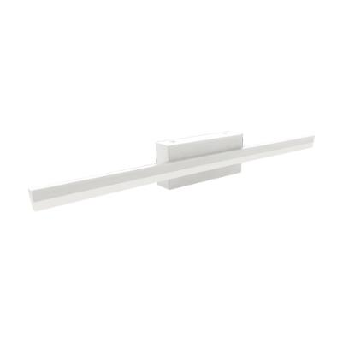 | 04345 | STRÜHM | 5901477343452 | ASPEN LED 12W WHITE NW | www | Oprawa dekoracyjna SMD LED Marka produktu: STRÜHM Zasilanie: 230V 50Hz Kolor: biały Moc: 12 W Dedykowane źródło światła: SMD LED, w komplecie Barwa światła: neutralna biała Użyteczny strumień świetlny Φuse: 1730 lm Kąt rozsyłu światłości: 120° Okres trwałości L70B50: 30000 h Klasa efektywności energetycznej EEI: D IP: 44 Materiał: stal nierdzewna, szkło akrylowe Wymiary (mm): wys. 60, szer. 500, głęb. 44 Uwagi: przeznaczone do zamontowania w miejscach o zwiększonej wilgotności, np. w łazienkach; zasilacz w komplecie | 1,061.93 Kč | 1,061.93 Kč
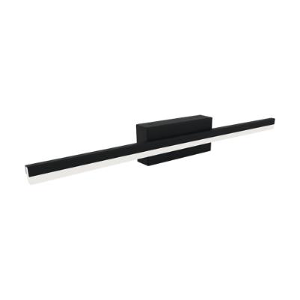 | 04325 | STRÜHM | 5901477343254 | ASPEN LED 12W BLACK NW | www | Oprawa dekoracyjna SMD LED Marka produktu: STRÜHM Zasilanie: 230V 50Hz Kolor: czarny Moc: 12 W Dedykowane źródło światła: SMD LED, w komplecie Barwa światła: neutralna biała Użyteczny strumień świetlny Φuse: 1730 lm Kąt rozsyłu światłości: 120° Okres trwałości L70B50: 30000 h Klasa efektywności energetycznej EEI: D IP: 44 Materiał: stal nierdzewna, szkło akrylowe Wymiary (mm): wys. 60, szer. 500, głęb. 44 Uwagi: przeznaczone do zamontowania w miejscach o zwiększonej wilgotności, np. w łazienkach; zasilacz w komplecie | 1,061.93 Kč | 1,061.93 Kč
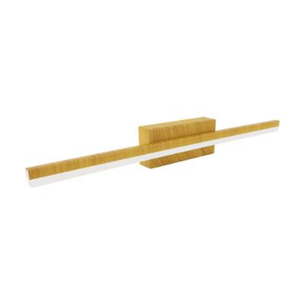 | 04326 | STRÜHM | 5901477343261 | ASPEN LED 12W PINE NW | www | Oprawa dekoracyjna SMD LED Marka produktu: STRÜHM Zasilanie: 230V 50Hz Kolor: sosna Moc: 12 W Dedykowane źródło światła: SMD LED, w komplecie Barwa światła: neutralna biała Użyteczny strumień świetlny Φuse: 1730 lm Kąt rozsyłu światłości: 120° Okres trwałości L70B50: 30000 h Klasa efektywności energetycznej EEI: D IP: 44 Materiał: stal nierdzewna, szkło akrylowe Wymiary (mm): wys. 60, szer. 500, głęb. 44 Uwagi: przeznaczone do zamontowania w miejscach o zwiększonej wilgotności, np. w łazienkach; zasilacz w komplecie | 1,061.93 Kč | 1,061.93 Kč
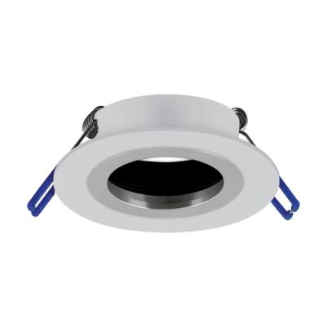 | 04350 | STRÜHM | 5901477343506 | PLUTO C WHITE/CHROME | www | Sufitowa oprawa punktowa Marka produktu: STRÜHM Zasilanie: 220-240V 50/60Hz Kolor: biały/chrom Moc: max 35 W Rodzaj trzonka: GU10 Dedykowane źródło światła: LED IP: 20 Materiał: aluminium Wymiary (mm): wys. 25, szer. 78, głęb. 78 | 180.10 Kč | 180.10 Kč
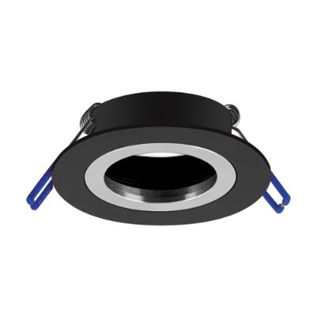 | 04351 | STRÜHM | 5901477343513 | PLUTO C BLACK/CHROME | www | Sufitowa oprawa punktowa Marka produktu: STRÜHM Zasilanie: 220-240V 50/60Hz Kolor: czarny/chrom Moc: max 35 W Rodzaj trzonka: GU10 Dedykowane źródło światła: LED IP: 20 Materiał: aluminium Wymiary (mm): wys. 25, szer. 78, głęb. 78 | 180.10 Kč | 180.10 Kč
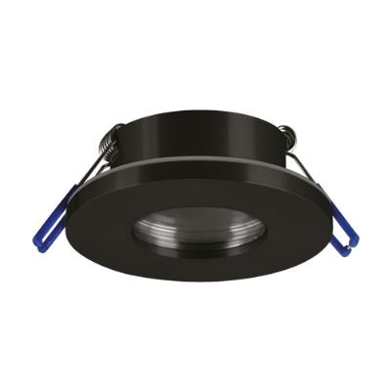 | 04349 | STRÜHM | 5901477343490 | DUKAT C BLACK | www | Sufitowa oprawa punktowa Marka produktu: STRÜHM Zasilanie: 220-240V 50/60Hz Kolor: czarny Moc: max 35 W Rodzaj trzonka: GU10 Dedykowane źródło światła: LED IP: 44 Materiał: odlew stopu aluminium, szkło Wymiary (mm): wys. 30, szer. 85, głęb. 85 Uwagi: przeznaczone do zamontowania w miejscach o zwiększonej wilgotności, np. w łazienkach | 225.20 Kč | 225.20 Kč

